客服总台站内信新增发送金币上限配置
客服总台站内信新增发送金币上限配置 |  |  |  |  |  | 测试总数量 | 14
测试平台 |  |  |  | 测试日期 | 2026-01-29 | Pass | 14
系统&版本 |  |  |  | 最后更新 |  | Fail | 0
文档编写人 |  |  |  | 文档测试人 |  | N/A | 0
策划负责人 |  |  |  | 审阅人员
参考档
序号 | 平台 | 模块 | 功能点 | 前置条件 | 操作步骤 | 预期结果 | 测试结果 | 备注
1 | 客服总台 | 权限组-操作授权 | 新增配置项显示 | 1. 管理员登录客服总台 2. 拥有权限组管理权限 | 1. 进入【设置】-【权限组】 2. 选择某个权限组，进入【操作授权】 | 在"总控制上限"和"单人上限控制"中均显示【站内信发送金币上限】配置项，包含开关和数值输入框 | Pass

2 |  |  | 默认配置状态 | 1. 管理员登录客服总台 2. 进入操作授权页面 | 查看新权限组的【站内信发送金币上限】配置 | 开关默认状态为"关"，数值输入框默认值为0 | Pass

3 |  |  | 数值输入限制 | 1. 管理员登录客服总台 2. 进入操作授权页面，开启开关 | 在数值输入框中输入非数字字符 | 输入框不接受非数字字符 | Pass

4 |  |  | 数值超限自动调整 | 1. 管理员登录客服总台 2. 进入操作授权页面，开启开关 | 1. 在数值输入框中输入100000000（超过8位数） 2. 点击保存 | 提示‘站内信发送金币（权限组上限）配置范围错误，最小值为：0，最大值为：99999999’ | Pass

5 |  | 站内信发送 | 发送金币-开关关闭不限制 | 1. 管理员登录客服总台 2. 管理员所在权限组的【站内信发送金币上限】开关为"关" 3. 管理员有发送站内信权限 | 1. 进入发送站内信页面 2. 输入玩家UID 3. 设置附件金币为1000 4. 发送 | 发送成功，不进行上限检查 | Pass

6 |  |  | 单人上限检查-未超限 | 1. 管理员登录客服总台 2. 管理员所在权限组的【站内信发送金币上限】开关为"开"，单人上限设为1000 3. 管理员今日已发送金币为0 | 1. 发送站内信给1个玩家，附件金币为100 2. 发送 | 发送成功 | Pass

7 |  |  | 单人上限检查-超限提示 | 1. 管理员登录客服总台 2. 管理员所在权限组的【站内信发送金币上限】开关为"开"，单人上限设为1000 3. 管理员今日已发送金币为800 | 1. 发送站内信给1个玩家，附件金币为1000 2. 发送 | 发送失败，提示"发送金币已达上限" | Pass

8 |  |  | 总控制上限检查-未超限 | 1. 管理员A、管理员B在同一权限组 2. 权限组的【站内信发送金币上限】总控制开关为"开"，总上限设为5000 3. 该组今日已发送金币总和为3000 4. 管理员A的单人上限为2000，管理员A已发送500 | 1. 管理员A登录，发送站内信给1个玩家，附件金币为1000 2. 发送 | 发送成功 | Pass | 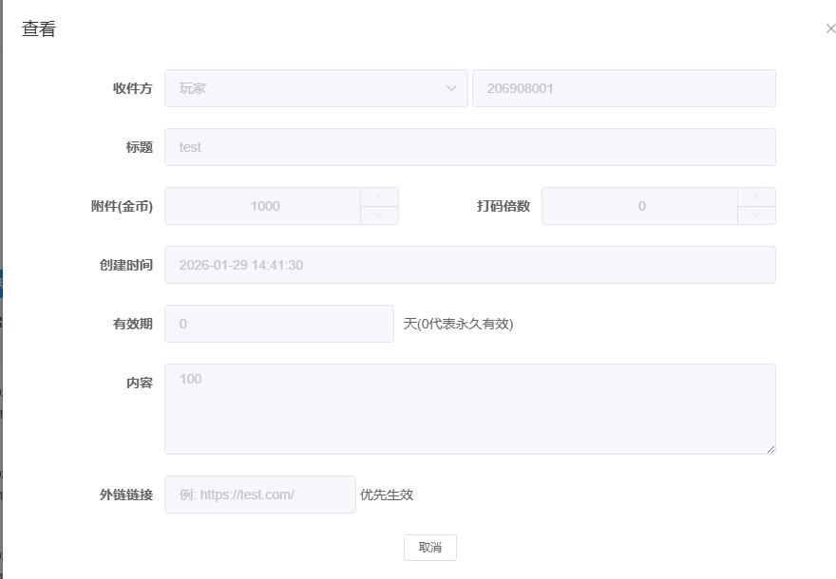

9 |  |  | 总控制上限检查-超限提示 | 1. 管理员A、管理员B在同一权限组 2. 权限组的【站内信发送金币上限】总控制开关为"开"，总上限设为5000 3. 该组今日已发送金币总和为4500 4. 管理员A的单人上限为2000，用户A已发送500 | 1. 管理员A登录，发送站内信给1个玩家，附件金币为1000 2. 发送 | 发送失败，提示"发送金币已达上限" | Pass

10 |  |  | 判断顺序-先单人后总控 | 1. 管理员A在权限组 2. 权限组的【站内信发送金币上限】总控制开关为"开"，总上限设为5000 3. 管理员A的单人上限为1000 4. 管理员A已发送金币为900，权限组已发送总和为4000 | 1. 管理员A登录，发送站内信给1个玩家，附件金币为200 2. 发送 | 发送失败，提示"发送金币已达上限"（先判断单人上限已超过，不再判断总控） | Pass

11 |  |  | 计算方式-选择玩家 | 1. 管理员A登录客服总台，单人上限为1000 2. 管理员A已发送金币为0 | 1. 发送站内信，通过"选择玩家"功能选取5个玩家 2. 设置附件金币为150 3. 发送 | 系统计算：5*150=750，750<1000，发送成功 | Pass

12 |  |  | 计算方式-批量导入 | 1. 管理员A登录客服总台，单人上限为1000 2. 管理员A已发送金币为0 3. 准备导入文件，包含4个玩家，各赠送金币分别为100,200,150,250 | 1. 发送站内信，通过"批量导入"上传文件 2. 发送 | 系统计算：100+200+150+250=700，700<1000，发送成功 | Pass

13 |  |  | 包含无效ID计算 | 1. 管理员A登录客服总台，单人上限为1000 2. 管理员A已发送金币为0 | 1. 发送站内信，手动输入3个有效UID和2个无效UID 2. 设置附件金币为200 3. 发送 | 系统计算：5*200=1000，1000=1000，发送成功（无效ID也计入数量） | Pass

14 |  |  | 上限值为0的限制 | 1. 管理员A登录客服总台 2. 管理员A所在权限组的【站内信发送金币上限】开关为"开"，单人上限设为0 | 1. 尝试发送任何包含金币的站内信 | 发送失败，提示"发送金币已达上限"，无法发送任何金币 | Pass

